상품제안서
커스텀 굿즈 중목 양말 인쇄 제작 남녀 공용 | 상품코드: F17298

 |  |  |  |  |  |  | 02-412-0044 | www.easy1.co.kr
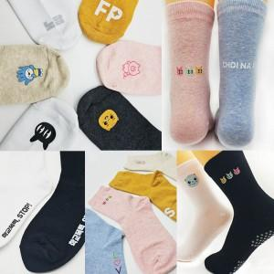

【상세/제작정보】 | <p><span style="font-size: 12pt;"><b>※ 남녀공용사이즈&nbsp;</b></span></p><p><span style="font-size: 12pt;"><b>* 배송비- 한박스 100개 / 5000원별도</b></span></p>

【인쇄/포장옵션】 | 스티커, 풀칼라 / 투명pp케이스+선물포장

【공급단가】 | 수량 | 100~ | 300~ | 500~ | 1,000~ | 3,000~
*VAT별도 | 단가 | 2,080원 | 2,010원 | 1,940원 | 1,870원 | 1,800원

【상품 URL】 | https://dev.easy1.co.kr:443/src/goods_detail.php?gdno=17298

